Schilderbestellformular
Schilderbestellformular Trailrunning
Bitte hellblau hinterlegte Felder ausfüllen!
Information für die graphische Gestaltung/ Vorbereitung der Schilder:
Trailrunning-Gebiet
Ansprechpartner:

Telefon:
Email:

Für alle Schilder werden diese Farben verwendet: Signalweiß: CMYK:0/0/0/0 RAL 9003 Signalschwarz: CMYK:100/90/100/80 RAL 9004 Piktogramme: Blau = Leicht: Signalblau CMYK:100/40/0/40 RAL 5005 Rot = Mittel: Signalrot CMYK:20/100/90/10 RAL 3001 Schwarz = Schwer: Signalschwarz: CMYK:100/90/100/80 RAL 9004 Grau: CMYK:47/37/38/18 Der Farbcode für jede Strecke frei wählbar.
Schildertyp | Mustertafel | Anzahl − bitte eintragen | Pauschale anrechenbare Kosten (€) | Gesamt anrechenbare Nettokosten (€)
Reduziertes Richtungsschild Größe in mm: 120×120 + Lasche | 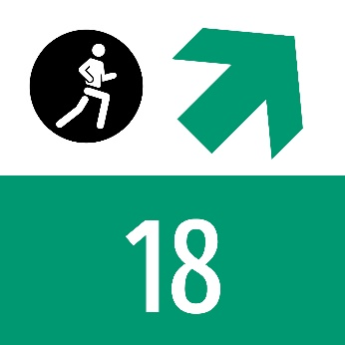 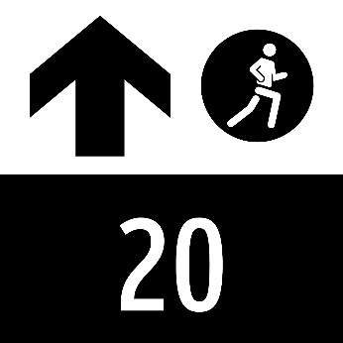 | 0 | € 15.00 | € -
Richtungsschild Größe in mm: 150×150 + Lasche | 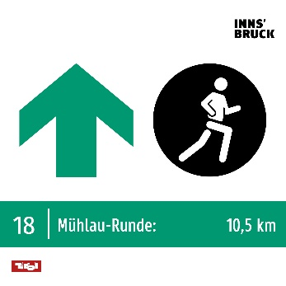 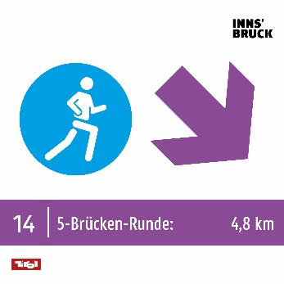 | 0 | € 16.00 | € -
Distanzschild Größe in mm: 150×150 + Lasche | 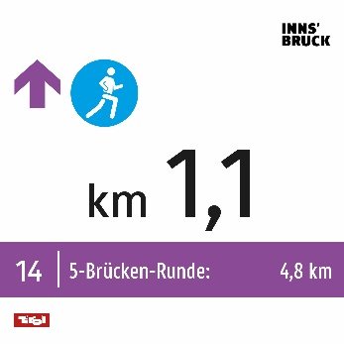 | 0 | € 16.00 | € -
Sonderschilder Größe in mm: 150×150 + Lasche | 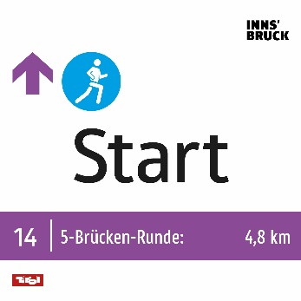 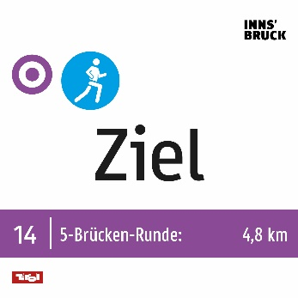 | 0 | € 16.00 | € -
Kombinationsschild klein Größe in mm: 150×200 + Lasche Mehrer Routen + verschiedene Schwierigkeitsgrade = Graues Piktogramm | 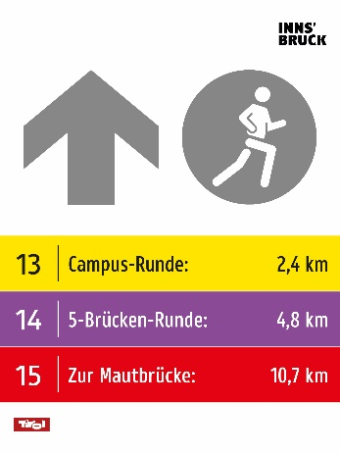 | 0 | € 18.00 | € -
Kombinationsschild mittel Größe in mm: 150×200 + Lasche Mehrer Routen + verschiedene Schwierigkeitsgrade = Graues Piktogramm | 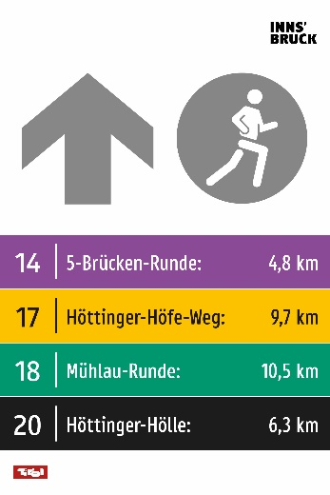 | 0 | € 18.00 | € -
Kombinationsschild groß Größe in mm: 150×260 + Lasche | 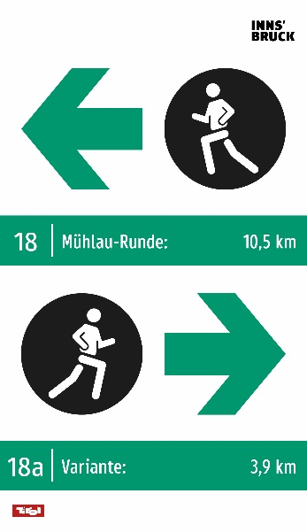 | 0 | € 21.00 | € -
Sonderschilder Größe in mm: 150×50 + Lasche |  | 0 | € 12.00 | € -
Gesamt |  | 0 |  | € -

Folgende Standards müssen bei der Umsetzung der Beschilderung eingehalten werden: • Aluschilder mit einer Dicke von 3 mm und jeweils 2 Löchern 6 mm • Beständig gegen alle Witterungseinflüsse (Windeinflüsse, Schneelasten) • Farbecht • UV beständig • Garantieleistung von mindestens 6 Jahren • Direktdruck ist möglich/erwünscht insofern die Standards dahingehend erfüllt werden können, dass Farbechtheit gewährleistet werden kann • Folie 3M Scotchcal™ Farbfolien Serie 100 oder gleichwertiger Standard als Schutz • Hochwertiger Digitaldruck inklusive Schutzlaminat • Montage der Schilder muss durch Schrauben an einem Holzpfahl erfolgen

